給与証明書
給与・報酬等 支払実績証明書 兼 支払見込証明書

氏名 |  |  |  |  |  |  |  |  |  |  |  |  |  |  | 勤務先等のご担当者様へ： 共済組合における被扶養者の要件を確認するために必要ですので、証明書発行手続きをお願いいたします。 なお、同等の内容が記載された様式であれば、別の様式でも差し支えありません。 文部科学省共済組合大分大学支部（TEL 097-554-7419）
雇用開始(変更)年月日 |  |  |  |  | 令和 |  |  | 年 |  | 月 |  | 日
雇用終了年月日 |  |  |  |  | 令和 |  |  | 年 |  | 月 |  | 日
雇用形態 |  |  |  |  | □ 正職員 |  | □パート・アルバイト |  | □その他( )
健康保険の加入 |  |  |  |  | □ 有 |  | □ 無
給与等の締切日 |  |  |  |  |  | 日
給与等の支払日 |  |  |  |  | □ 当月 |  | □ 翌月 | の |  | 日に支給

支払実績 |  |  |  |  |  |  |  |  |  |  |  |  |  |  | 支払見込
支払月 |  |  |  |  | 支払対象就労期間 |  |  | 給与･報酬等(円) |  |  | 通勤費(円) |  |  | 支払額計(円) | 支払月 |  |  |  |  | 支払対象就労期間 |  |  | 給与･報酬等(円) | 通勤費(円) | 支払額計(円)
令和 | 6 | 年 | 9 | 月 | ／ | ～ | ／ |  |  |  |  |  |  |  | 令和 | 7 | 年 | 9 | 月 | ／ | ～ | ／
令和 | 6 | 年 | 10 | 月 | ／ | ～ | ／ |  |  |  |  |  |  |  | 令和 | 7 | 年 | 10 | 月 | ／ | ～ | ／
令和 | 6 | 年 | 11 | 月 | ／ | ～ | ／ |  |  |  |  |  |  |  | 令和 | 7 | 年 | 11 | 月 | ／ | ～ | ／
令和 | 6 | 年 | 12 | 月 | ／ | ～ | ／ |  |  |  |  |  |  |  | 令和 | 7 | 年 | 12 | 月 | ／ | ～ | ／
令和 | 7 | 年 | 1 | 月 | ／ | ～ | ／ |  |  |  |  |  |  |  | 令和 | 8 | 年 | 1 | 月 | ／ | ～ | ／
令和 | 7 | 年 | 2 | 月 | ／ | ～ | ／ |  |  |  |  |  |  |  | 令和 | 8 | 年 | 2 | 月 | ／ | ～ | ／
令和 | 7 | 年 | 3 | 月 | ／ | ～ | ／ |  |  |  |  |  |  |  | 令和 | 8 | 年 | 3 | 月 | ／ | ～ | ／
令和 | 7 | 年 | 4 | 月 | ／ | ～ | ／ |  |  |  |  |  |  |  | 令和 | 8 | 年 | 4 | 月 | ／ | ～ | ／
令和 | 7 | 年 | 5 | 月 | ／ | ～ | ／ |  |  |  |  |  |  |  | 令和 | 8 | 年 | 5 | 月 | ／ | ～ | ／
令和 | 7 | 年 | 6 | 月 | ／ | ～ | ／ |  |  |  |  |  |  |  | 令和 | 8 | 年 | 6 | 月 | ／ | ～ | ／
令和 | 7 | 年 | 7 | 月 | ／ | ～ | ／ |  |  |  |  |  |  |  | 令和 | 8 | 年 | 7 | 月 | ／ | ～ | ／
令和 | 7 | 年 | 8 | 月 | ／ | ～ | ／ |  |  |  |  |  |  |  | 令和 | 8 | 年 | 8 | 月 | ／ | ～ | ／
令和 |  | 年 |  | 月 | 賞与 |  |  |  |  |  |  |  |  |  | 令和 |  | 年 |  | 月 | 賞与
令和 |  | 年 |  | 月 | 賞与 |  |  |  |  |  |  |  |  |  | 令和 |  | 年 |  | 月 | 賞与
計 |  |  |  |  |  |  |  |  |  |  |  |  |  |  | 計

 |  |  |  |  | 上記のとおり証明します。 |  |  |  |  |  |  |  |  |  | 【給与等支払者の証明欄】
 |  |  |  |  |  | 令和 |  |  | 年 |  | 月 |  | 日 |  | 住所：
 |  |  |  |  |  |  |  |  |  |  |  |  |  |  | 名称：
 |  |  |  |  |  |  |  |  |  |  |  |  |  |  | 氏名： |  |  |  |  |  |  |  | 印
 |  |  |  |  |  |  |  |  |  |  |  |  |  |  | 電話番号：

 | 【記入例】
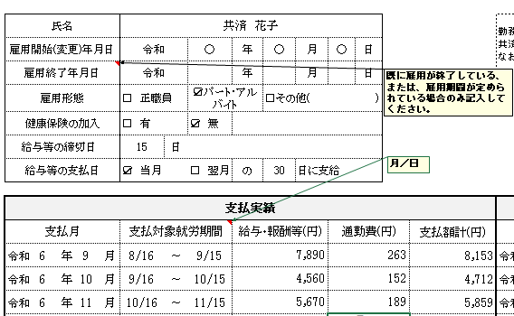

 | 組合員の方へ：被扶養者にパート等の収入がある場合、次の点にご留意ください。
 | 被扶養者に認定されない者の条件 （文部科学省共済組合ホームページより抜粋）
 | ・年額130万円以上（月額108,334円以上）の恒常的収入がある者
 | ・障害年金受給者又は60歳以上の場合は、年額180万円以上（月額150,000円以上）の恒常的収入がある者
 | ※収入とは、所得税法上の所得（暦年でいう1月～12月までの所得額）をいうものではなく、収入事由が発生した日から12ヶ月間における収入額となります。
 | どの月を基準にしても年額130万円未満でなければ被扶養者として認定されません。
 | ※収入が限度額を超えていなくても、勤務先で健康保険等に加入している場合は被扶養者に認定されません。
 | ※収入には交通費などの非課税収入及び賞与を含みます。
 | ※実績収入と見込収入額が異なる場合には、遡って認定取消になる場合があります｡

